상품제안서
디지토 파워블록 PD 고속충전 맥세이프 보조배터리 | 상품코드: S46552

 |  |  |  |  |  |  | 02-713-8555 | www.synergygift.co.kr
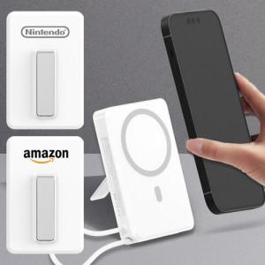

【상세/제작정보】

【인쇄/포장옵션】 | 레이저, 풀칼라 / 포장지포장

【공급단가】 | 수량 | 20~ | 100~ | 300~ | 500~ | 1,000~
*VAT별도 | 단가 | 23,600원 | 21,500원 | 20,600원 | 20,200원 | 19,800원

【상품 URL】 | https://www.synergygift.co.kr:443/src/goods_detail.php?gdno=46552

